Источники
Показатель/цифра | Значение | Ед. | Источник (URL/документ) | Дата доступа | Примечание
Аренда dark kitchen в Москве (с оборудованием) | 300 000 | ₽/мес | https://www.avito.ru/moskva/kommercheskaya_nedvizhimost/gotovyy_tseh_dark_kitchen_110_m_bez_komissii_7851962280?context=H4sIAAAAAAAA_wE_AMD_YToyOntzOjEzOiJsb2NhbFByaW9yaXR5IjtiOjA7czoxOiJ4IjtzOjE2OiJEakJUb3JHNVZ3R3FOdUV3Ijt9lcmntz8AAAA | 2026-03-10 |  | 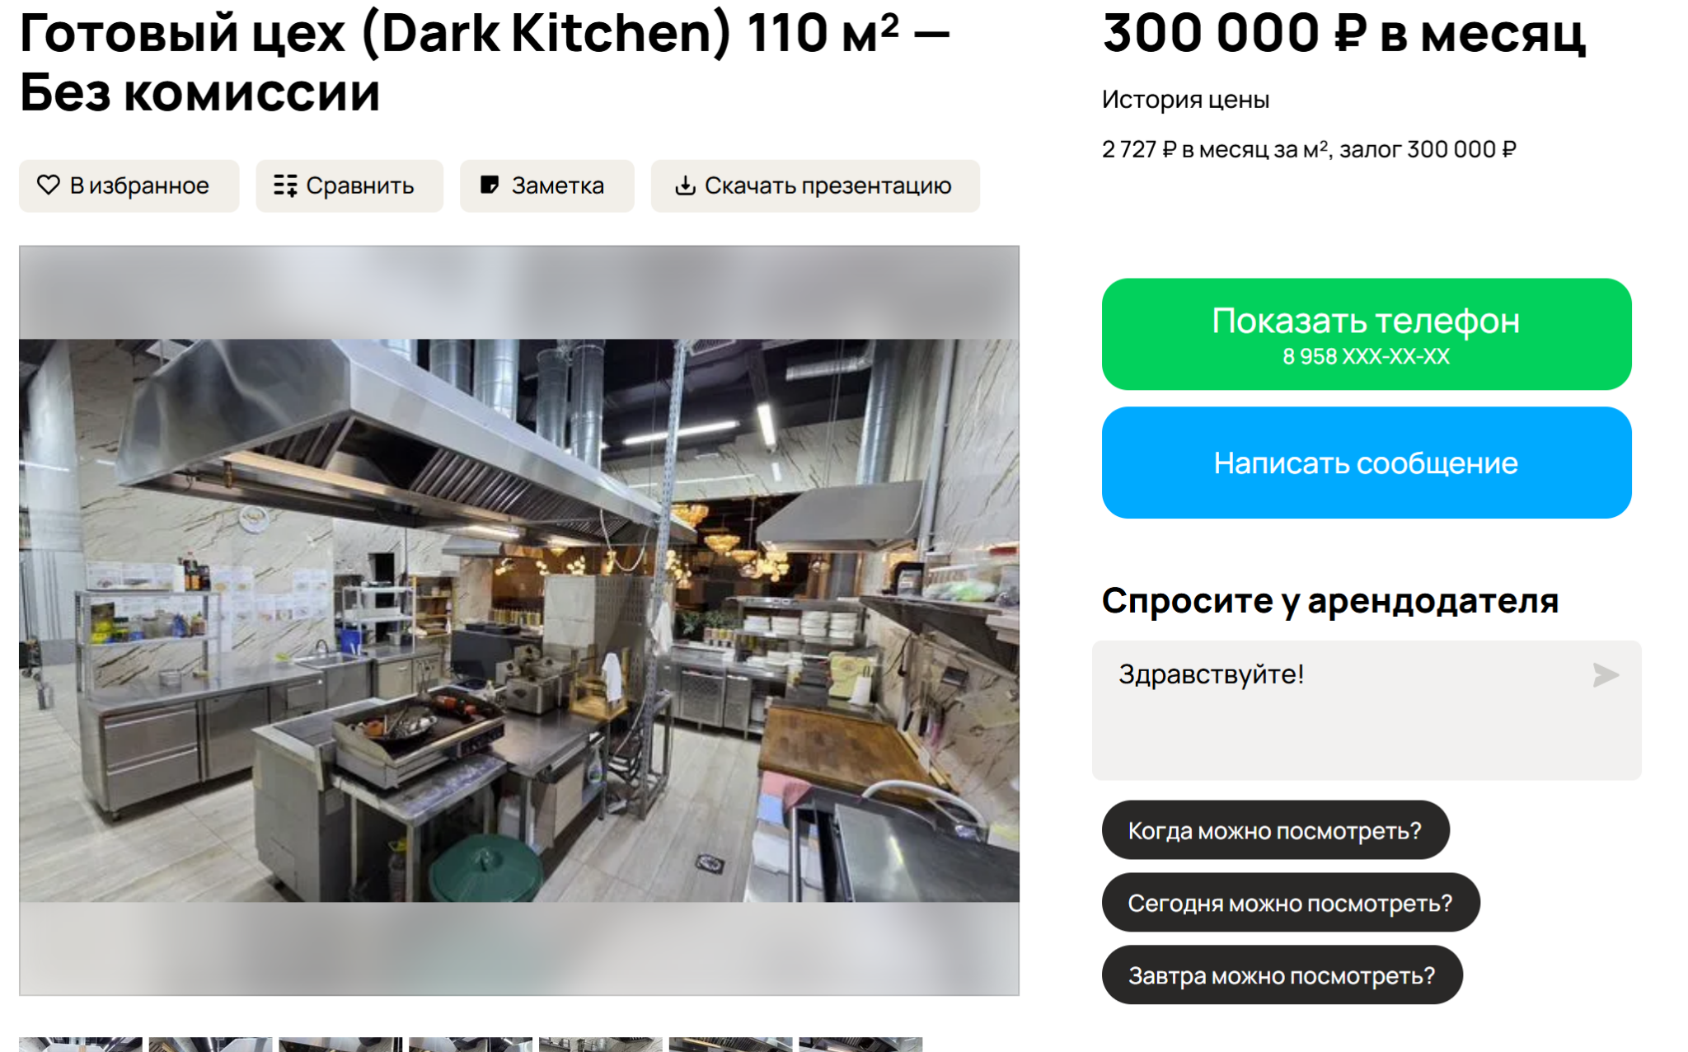
Зарплата повара / производственного персонала | 80000 | ₽/мес | https://hh.ru/vacancy/130737974?query=%D0%BF%D0%BE%D0%B2%D0%B0%D1%80-%D1%83%D0%BD%D0%B8%D0%B2%D0%B5%D1%80%D1%81%D0%B0%D0%BB&hhtmFrom=vacancy_search_list | 2026-03-07 | Ориентир по HH
Зарплата курьера / логиста | 130000 | ₽/мес | https://hh.ru/vacancy/129289894?query=%D0%B4%D0%BE%D1%81%D1%82%D0%B0%D0%B2%D1%89%D0%B8%D0%BA&hhtmFrom=vacancy_search_list | 2026-03-07 | Ориентир по HH | та же ссылка, что и у повара
Средняя цена подписки meal prep | 42,260.00 | ₽/мес | 1. https://levelkitchen.com/?srsltid=AfmBOorcKwF_4PzMKAc5iJjsk-COY8CdQSPlp-KiNijnh_-9V28WThvU. 2. https://growfood.pro/. 3. https://letbefit.ru/?srsltid=AfmBOopRRBb6kPheMIHy3qZ_9Jow9VSy4rmqlYMvVTxDXiGY0OF0x8XZ 4. https://www.justfood.pro/ | 2026-03-07

Объем рынка готовой еды | 1.14 | трлн руб. | https://www.kommersant.ru/doc/8251984 https://www.sostav.ru/publication/rossijskij-rynok-gotovoj-edy-vyros-na-tret-80164.html | 2026-03-07 | Данные InfoLine
Объем рынка готовых рационов в РФ | 17 | млрд руб. | https://incrussia.ru/news/gotovye-ratsiony-nabirayut-populyarnost-rynok-vyros-na-13/ | 2026-03-07
Среднегодовой рост рынка готовых рационов в РФ | 12.8 | % | https://incrussia.ru/news/gotovye-ratsiony-nabirayut-populyarnost-rynok-vyros-na-13/ | 2026-03-07

